Données Entreprise

La société SOREVI (Société réunie des vins) emploie 46 personnes et a réalisé un C.A. Chiffre d’affaires 2018 de 25 Million €.
Son activité principale est l’élaboration, le conditionnement et la commercialisation de vin (rouge, blanc, rosé, mousseux).
Basée à Mérignac, cette société est le 2ème fabricant français de vin mousseux avec plus de 30 millions de bouteilles par an dont environ 30% des ventes à l’exportation.
La société SOREVI dispose de trois lignes de conditionnement :
La ligne 1 est destinée à l’exportation (LIGNE DE LA VIDEO)
Les lignes 2 et 3 sont destinées pour le territoire français.
La capacité de production de l’entreprise est de 945.000 bouteilles par semaine de 35 heures.
La cadence de production théorique est de :
3000 bouteilles/h et réalise 3 Millions € de C.A. sur la ligne 1
24000 bouteilles/h et réalise 22 Millions € de C.A. sur les lignes 2 et 3.
Données économiques d’entreprise
2 opérateurs pour la ligne 1
Taux horaire d’un technicien de maintenance : 22 €/h
Coût horaire de l’arrêt en cours de fabrication de la ligne 1 : 650 €/h
Prix de vente HT d’une bouteille : 0,874 €
Marge nette (Ecart entre le Prix de Vente et le Prix de Revient) par bouteille vendue : 20%
Pour la ligne 1 (données 2018)
Nombre de bouteilles produites : 19 553 453 Bouteilles
Cadence moyenne : 3000 Bouteilles / Heure
Cadence théorique : 3500 Bouteilles / heure
Attente : 476 min
Contraintes d’exploitation : 780 min
Incapacités pour causes extérieures : 137 min
Maintenance Préventive : 4 265 min
Maintenance Corrective : 7 106 min
Taux de défaillance : 1 panne grave tous les 3 mois
Temps moyen de réparation : 3h
Cout moyen d'une intervention : 4500€

Matrice
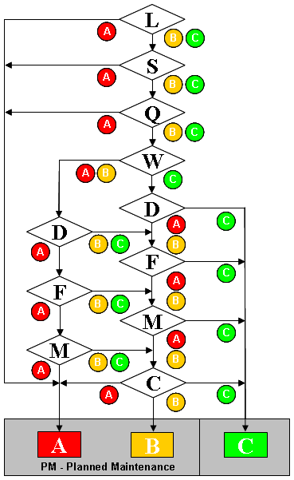
 |  | Classification du paramètre
Abréviation du paramètre | Paramètre de décision | A | B | C
L | Problème Légal (LAW COMPLIANCE) | Soumise à une loi ou une norme interne | N'est pas soumise à une loi ou une norme interne | N'est pas soumise à une loi ou une norme interne
S | En cas de défaillance, risque pour les personnes, l'environnement, ou pour l'équipement (SAFETY ENVIRONMENT) | Risque important d'accidents (explosion, dégats matériels, pollution, contamination environnementale, blessures) | Risque mineur d'accidents (petites fuites facilement contrôlables, dégats maétriels faibles, sans risques pour les personnes) | Sans risques d'accidents
Q | En cas de défaillance, affecte la qualité du produit (QUALITY FOOD SAFETY) | Problème de sécurité alimentaire ou risque qualité non acceptable (déclassement, défaut critique selon les standards qualité du site) | Risque qualité acceptable sur avis de l'assurance qualité et production, défaut majeur (significatif selon les standards qualité du site) | N'affecte pas la qualité du produit et ne génère pas de pertes
W | Disponibilité de l'équipement (horaires de production) (WORK) | 24h / jour 3 équipes | 16h / jour 2 équipes | 8h / jour 1 équipe
D | En cas de défaillance, affecte le délai de livraison (DELIVERY) | Interruption complète de la production | N'interrompt pas la production, mais diminue l'efficience de la ligne (baisse de cadence par exemple) | N'affecte pas la production (existence d'un stand-by, de stocks tampons)
F | Fréquence des pannes (FREQUENCY) | La dernireè panne a eu lieu il y a moins de 2 mois | La dernière panne a eu lieu entre 2 et 6 mois | La dernière panne a eu lieu il y a plus de 6 mois
M | Données concernant le temps moyen de réparation (MTTR) (MAINTENABILITY) | MTTR > 2h | 45 min < MTTR < 2h | MTTR < 45 min
C | Cout moyen des maintenances réalisées (données historiques) (COST) | Cout moyen > 4000€ | 1000€ < Cout moyen < 4000€ | Cout moyen < 4000€
Pour chaque machine, il faut déterminer s'il y a besoin d'un plan de maintenance à l'aide de la matrice de classification machine en se plaçant toujours dans le cas le plus défavorable

